Introducción
 | Herramienta de análisis para la selección de métodos de evaluación y medición del desempeño ambiental de un producto
 | La evaluación del desempeño ambiental de un producto es una tarea compleja que requiere la gestión y ponderación de múltiples factores, indicadores e incertidumbres. Tomar decisiones informadas en este contexto es fundamental para avanzar hacia un desarrollo más sostenible y responsable. Esta herramienta es útil en procesos de consultoría corporativa que pretendan incorporar la evaluación del desempeño ambiental durante el diseño de nuevos productos, ha sido desarrollada como un sistema de apoyo a la decisión, aplicando el Proceso de Jerarquía Analítica (AHP), un método de decisión multicriterio para resolver problemas complejos. El objetivo principal de esta herramienta es proporcionar a los usuarios un marco de trabajo estructurado y científico para analizar, comparar y seleccionar alternativas de evaluación del desempeño ambiental de un producto. Para ello, la herramienta descompone el problema en una estructura jerárquica de criterios y subcriterios, permitiendo al usuario cuantificar sus preferencias mediante comparaciones pareadas. Se establecieron cuatro grupos de criterios para la selección del método: C1: Impactos Ambientales Directos C2: Contexto empresarial C3:Eficiencia y Efectividad C4:Normativa y Compatibilidad El resultado es una priorización clara y fundamentada, que identifica la alternativa más sostenible de acuerdo con los objetivos y juicios de valor establecidos por el propio usuario.

 | La herramienta sigue el siguiente flujo de información para identificar las alternativas.
Paso 1: Estructuración del problema
En esta primera fase, se debe definir los cimientos del análisis. La estructuración jerárquica es clave en la metodología AHP para clarificar problemas complejos.
Definir el Objetivo Principal: Escribe en la celda correspondiente la meta que buscas alcanzar.
Identificar las Alternativas: Enumere las opciones que se van a comparar. Establecer los Criterios y Sub-criterios: Descomponer el objetivo en los criterios principales que se considere relevante para el desempeño ambiental. Si es necesario, dividir cada criterio en sub-criterios más específicos.
Para el ejemplo, se establecieron 4 grupos de criterios:C1: Impactos Ambientales Directos, C2: Contexto empresarial, C3:Eficiencia y Efectividad y C4:Normativa y Compatibilidad , que se desagregan en 28 subcriterios.

Paso 2: Asignación de preferencias
En la segunda fase se cuantifica la importancia relativa de cada criterio y sub-criterio mediante comparaciones por pares.
Comparar los Criterios Principales: Para cada par de criterios, utiliza la escala numérica (de 1 a 9) para indicar cuál es más importante y con qué intensidad. La herramienta te guia con una matriz de comparación y de forma autogestionada y automatica.
Compara los Sub-criterios: Repetir el proceso para los sub-criterios dentro de cada criterio principal.
Verificar la Consistencia (¡Muy Importante!): La herramienta calculará automáticamente el Ratio de Consistencia (CR) para cada matriz de comparación.
Si
CR ≤ 0.10 (10%), tus juicios son consistentes y puedes continuar.
Si CR > 0.10, tus respuestas son inconsistentes. Debes revisar y ajustar las comparaciones de esa matriz hasta que el valor de CR sea aceptable. Esto garantiza la validez matemática del resultado.

Paso 4: Interpretación de Resultados
Esta es la última pestaña y consolida toda la información que se ha introducido.
Analizar la Priorización Final: La herramienta muestra un puntaje global para cada una de las alternativas. La alternativa con el puntaje más alto es la que presenta el mejor desempeño ambiental general, según tu estructuración y tus juicios de valor.
Revisa los Pesos de los Criterios: En esta misma pestaña podrás ver los pesos finales (ponderación global) de cada criterio y sub-criterio. Esto te permite entender qué factores tuvieron mayor influencia en la decisión final.
Toma tu Decisión: Con este resultado cuantitativo y estructurado, ya tienes una base sólida y defendible para seleccionar la mejor alternativa de medición del desempeño ambiental de un producto.

Puede modificar el campo
Nota: | Para utilizar la herramienta, unicamente se puede modificar los campos en color amarillo

 |  | Referencia
 |  | SMITH, R., MESA, O., DYNER, I., JARAMILLO, P., POVEDA, G., VALENCIA, D. (2000). “Decisiones con Múltiples Objetivos e Incertidumbre” 2da edición. Universidad Nacional de Colombia, Facultad de Minas, Medellín, Colombia.
 |  | Plan de Acción para el Cambio y la Variabilidad Climática del Valle de Aburrá (AMVA,2018)
 |  | Szabo, Z. K., Szádoczki, Z., Bozóki, S., Stanciulescu, G. C., & Szabo, D. (2021). An analytic hierarchy process approach for prioritisation of strategic objectives of sustainable development. Sustainability (Switzerland), 13(4), 1–26. https://doi.org/10.3390/su13042254

Estructuración del problema
Inicio

 | El árbol de jerarquías para analizar el problema de selección del metodo de desempeño ambiental es el siguiente:
alternativas de decisión | C1, C2, C3 Y C4 ------> 4 criterios , 4 macro-variables a tener en cuenta C1: Impactos Ambientales Directos C2: Contexto empresarial C3:Eficiencia y Efectividad C4:Normativa y Compatibilidad |  | Criterios de decisión

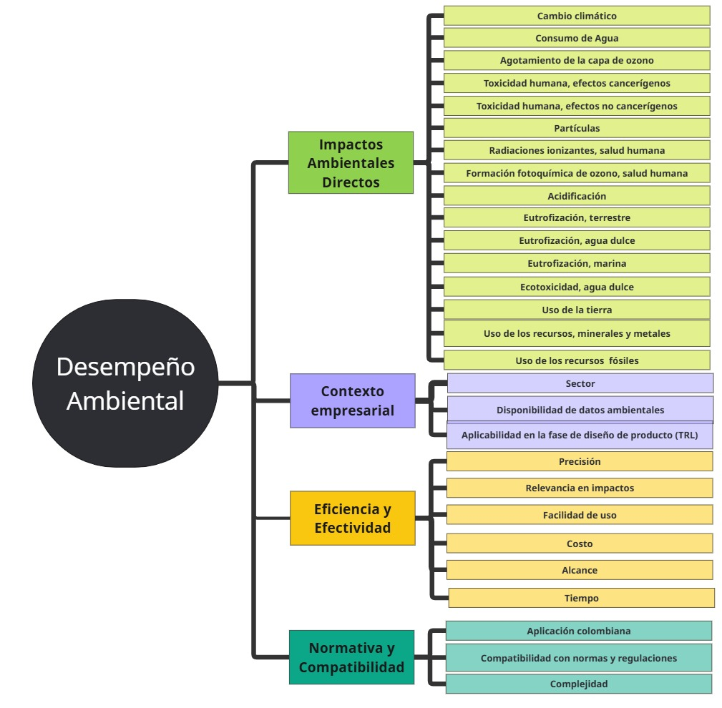
Arbol Jeárquico

 | Criterios y subcriterios para la selección de desempeño ambiental:

1 | Impactos Ambientales Directos
 | 1 | Minimizar Cambio Climático: Evaluado por la reducción de emisiones de gases de efecto invernadero (en toneladas de CO₂e).
 | 2 | Minimizar Consumo de Agua: Evaluado por la reducción en el uso de agua en los procesos (en m³).
 | 3 | Minimizar Agotamiento de la Capa de Ozono: Evaluado por la reducción de sustancias que agotan la capa de ozono (en toneladas de CFC-11e).
 | 4 | Minimizar Toxicidad Humana, Efectos Cancerígenos: Evaluado por la reducción de sustancias cancerígenas (en mg/m³).
 | 5 | Minimizar Toxicidad Humana, Efectos No Cancerígenos: Evaluado por la reducción de sustancias tóxicas no cancerígenas (en mg/m³).
 | 6 | Minimizar Partículas: Evaluado por la reducción de emisiones de partículas en suspensión (en toneladas).
 | 7 | Minimizar Radiaciones Ionizantes, Salud Humana: Evaluado por la reducción de exposición a radiaciones ionizantes (en Sieverts).
 | 8 | Minimizar Formación Fotoquímica de Ozono, Salud Humana: Evaluado por la reducción de emisiones de precursores de ozono troposférico (en toneladas de VOCs).
 | 9 | Minimizar Acidificación: Evaluado por la reducción de emisiones de gases que causan acidificación (en toneladas de SO₂ y NOₓ).
 | 10 | Minimizar Eutrofización, Terrestre: Evaluado por la reducción de nutrientes que causan eutrofización en suelos (en mg/kg).
 | 11 | Minimizar Eutrofización, Agua Dulce: Evaluado por la reducción de nutrientes que causan eutrofización en cuerpos de agua dulce (en mg/L).
 | 12 | Minimizar Eutrofización, Marina: Evaluado por la reducción de nutrientes que causan eutrofización en ecosistemas marinos (en mg/L).
 | 13 | Minimizar Ecotoxicidad, Agua Dulce: Evaluado por la reducción de contaminantes tóxicos en cuerpos de agua dulce (en mg/L).
 | 14 | Minimizar Uso de la Tierra: Evaluado por la reducción en el uso de tierra para la producción (en hectáreas).
 | 15 | Minimizar Uso de los Recursos (Minerales y Metales): Evaluado por la reducción en el uso de minerales y metales en los productos (en toneladas).
 | 16 | Minimizar Uso de los Recursos Fósiles: Evaluado por la reducción en el uso de combustibles fósiles (en toneladas).

2 | Contexto Empresarial
 | 17 | Maximizar Sector: Evaluado por la adaptabilidad del método a diferentes sectores industriales (cualitativo).
 | 18 | Maximizar Disponibilidad de Datos Ambientales: Evaluado por la facilidad de acceso a datos ambientales necesarios para el método (cualitativo).
 | 19 | Maximizar Aplicabilidad en la Fase de Diseño de Producto(TRL): Evaluado por el nivel de madurez tecnológica (TRL) y/o nivel de la tecnología (de 1 a 9).

3 | Eficiencia y Efectividad
 | 20 | Maximizar Precisión: Evaluado por la exactitud y fiabilidad de los datos generados por el método (cualitativo).
 | 21 | Maximizar Relevancia en Impactos: Evaluado por la capacidad del método para identificar y mitigar impactos ambientales significativos (cualitativo).
 | 22 | Maximizar Facilidad de Uso: Evaluado por la facilidad de comprensión y uso del método por parte de los usuarios (cualitativo).
 | 23 | Minimizar Costo: Evaluado por el costo asociado a la implementación y operación del método (en millones de pesos).
 | 24 | Maximizar Alcance: Evaluado por la cobertura y aplicabilidad del método en diferentes sectores y productos (cualitativo).
 | 25 | Minimizar Tiempo: Evaluado por el tiempo requerido para implementar y obtener resultados con el método (en meses).

4 | Normativa y Compatibilidad
 | 26 | Maximizar Aplicación Colombiana: Evaluado por la alineación del método con las regulaciones y políticas ambientales específicas de Colombia (cualitativo).
 | 27 | Maximizar Compatibilidad con Normas y Regulaciones: Evaluado por el grado de cumplimiento del método con estándares internacionales y locales (cualitativo).
 | 28 | Minimizar Complejidad: Evaluado por el nivel de dificultad en la implementación y operación del método (cualitativo).

Inicio

Asignación de preferencias A)
Inicio

 |  | Asignación de preferencias
 |  | En el análisis del Proceso Analítico Jerárquico (AHP), la asignación de pesos a los criterios es una etapa crucial que determina la importancia relativa de cada criterio en la toma de decisiones. Este proceso implica la comparación de los criterios en pares para evaluar su prioridad y relevancia en el contexto específico del proyecto. La asignación de pesos permite cuantificar la influencia de cada criterio, facilitando una evaluación más objetiva y estructurada de las alternativas disponibles, y asegurando que las decisiones se alineen con los objetivos estratégicos y de sostenibilidad de la organización.

 |  | Matrices de comparaciones pareadas
 |  | 1 | Se establecen preferencias por pares de criterios (Escala fundamental de Saaty)
 |  | 2 | Hay una condición de reciprocidad, se cumple que en la matriz A, aij =1/ aji
 |  | 3 | Los elementos que se comparan son del mismo orden, nivel o jerarquía

 | 1 | Para empezar, se debe tener en cuenta la escala fundamental de Saaty (de 1 a 9) se usa para establecer las preferencias en la matriz de comparaciones pareadas
 |  | Escala fundamental de Saaty
 |  | Nivel de importancia |  |  |  | Definición |  |  |  |  |  | Explicación
 |  | 1 |  |  |  | Igual importancia |  |  |  |  |  | Dos elementos contribuyen igualmente al objetivo
 |  | 3 |  |  |  | Importancia moderada |  |  |  |  |  | La experiencia y el juicio favorecen ligeramente un elemento sobre otro
 |  | 5 |  |  |  | Fuerte importancia |  |  |  |  |  | La experiencia y el juicio favorecen fuertemente un elemento sobre otro.
 |  | 7 |  |  |  | Importancia muy fuerte o demostrada |  |  |  |  |  | Un elemento se favorece muy fuertemente sobre otro; su dominio es demostrado en la práctica.
 |  | 9 |  |  |  | Importancia extrema |  |  |  |  |  | La evidencia que favorece un elemento sobre otro es del orden de afirmación más alto posible.
 |  | 2,4,6,8 |  |  |  | Valores intermedios |  |  |  |  |  | En casos necesarios.

 |  | Importante
 |  | *El elemento de la fila tiene dominancia sobre el elemento de la columna
 |  | *Las comparaciones se hacen criterio a criterio
Criterios
del mismo orden y/o jerarquía
C3 tiene importancia moderada (3 - Escala fundamental de Saaty) sobre C1
Condición de reciprocidad, se cumple que en la matriz A, aij =1/aji
 |  | Ejemplo:

 |  | Matriz de comparaciones pareadas expresada en decimales
 |  | C1 | C2 | C3 | C4
 | Macro Criterios | Impactos ambientales | Contexto empresarial | Eficiencia y efectividad | Normativa y compatibilidad | Normalizada |  |  |  | Vector de ponderación Pesos
C1 | Impactos ambientales | 1.00 | 2.00 | 4.00 | 0.50 | 0.27 | 0.27 | 0.27 | 0.27 | 26.67% |  | C1 =0,27 | Impactos ambientales
C2 | Contexto empresarial | 0.50 | 1.00 | 2.00 | 0.25 | 0.13 | 0.13 | 0.13 | 0.13 | 13.33% |  | C2 =0,13 | Contexto empresarial
C3 | Eficiencia y efectividad | 0.25 | 0.50 | 1.00 | 0.13 | 0.07 | 0.07 | 0.07 | 0.07 | 6.67% |  | C3 =0,07 | Eficiencia y efectividad
C4 | Normativa y compatibilidad | 2.00 | 4.00 | 8.00 | 1.00 | 0.53 | 0.53 | 0.53 | 0.53 | 53.33% |  | C4 =0,53 | Normativa y compatibilidad
 |  | 3.75 | 7.50 | 15.00 | 1.88 | 1 | 1 | 1 | 1
[A]
[B]
 |  |  |  |  |  | Matriz de comparaciones pareadas normalizada

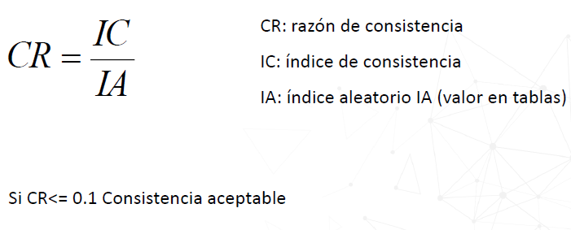
 |  | Estimación de la razón de consistencia
 | * | Permite verificar la consistencia de los juicios.
 | * | Considere el caso en que: El criterio A es el doble de importante que B y el criterio B es el doble de importante que el C. Se requiere entonces una consistencia cardinal perfecta de que el criterio A se juzgue 4 veces más importante que C.
 | * | La razón de consistencia CR mide la magnitud de la diferencia entre la consistencia de los juicios con una consistencia perfecta.
 | * | Valores iguales o menores al 10% indican una consistencia razonable en las comparaciones pareadas
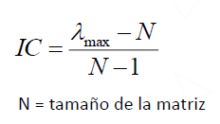
 |  | Para cada tabla de comparaciones se desarrollan los siguientes pasos:
 | 1 | Multiplicar cada matriz de comparaciones [A] por el vector principal de ponderaciones [B] para obtener un nuevo vector [C]
 | 2 | Se divide cada elemento de [C] por su correspondiente elemento en [B] Lo que da [D]
 | 3 | λmax = Promedio de los elementos de [D] (autovalor máximo)
 | 4 | Cálculo de IC

 |  | Vector [A]*[B] |  | Vector λ
 |  | 1.0666666667 |  | 4 |  |  | Promedio [D]
 |  | 0.53333333333 |  | 4 |  | λmax = | 4.0000 |  | CI (indice de consistencia)
 |  | 0.26666666667 |  | 4 |  |  |  |  |  |  |  | 0.000
 |  | 2.1333333333 |  | 4
[D]
[C]

 |  |  |  |  |  |  |  |  | RI (Consistencia aleatoria)
 | 5 | Cálculo de IA |  |  |  |  |  |  |  |  |  | 0.99
La matriz de criterios es:

 |  |  |  |  |  |  |  |  | Relación de concistencia
 | 6 | Calcular CR |  |  |  |  |  |  |  |  |  | 0.000 | Concistente

 |  | Matriz de comparaciones pareadas "Impactos ambientales director"

 | Impactos ambientales directos | Cambio climático | Consumo de Agua | Agotamiento de la capa de ozono | Toxicidad humana, efectos cancerígenos | Toxicidad humana, efectos no cancerígenos | Partículas | Radiaciones ionizantes, salud humana | Formación fotoquímica de ozono, salud humana | Acidificación | Eutrofización, terrestre | Eutrofización, agua dulce | Eutrofización, marina | Ecotoxicidad, agua dulce | Uso de la tierra | Uso de los recursos, minerales y metales | Uso de los recursos fósiles
 | Cambio climático | 1.00 | 0.25 | 2.00 | 0.20 | 7.00 | 3.00 | 0.50 | 0.50 | 3.00 | 2.00 | 4.00 | 2.00 | 0.50 | 3.00 | 2.00 | 4.00
 | Consumo de agua | 4.00 | 1.00 | 4.00 | 0.33 | 8.00 | 4.00 | 2.00 | 2.00 | 3.00 | 5.00 | 2.00 | 3.00 | 2.00 | 5.00 | 4.00 | 9.00
 | Agotamiento de la capa de ozono | 0.50 | 0.25 | 1.00 | 0.20 | 6.00 | 2.00 | 0.25 | 0.50 | 3.00 | 4.00 | 4.00 | 3.00 | 0.50 | 3.00 | 0.50 | 4.00
 | Toxicidad humana, efectos cancerígenos | 5.00 | 3.00 | 5.00 | 1.00 | 9.00 | 4.00 | 2.00 | 3.00 | 5.00 | 8.00 | 4.00 | 6.00 | 3.00 | 6.00 | 6.00 | 9.00
 | Toxicidad humana, efectos no cancerígenos | 0.14 | 0.13 | 0.17 | 0.11 | 1.00 | 0.33 | 0.13 | 0.14 | 0.25 | 0.25 | 0.20 | 0.25 | 0.14 | 0.17 | 0.17 | 0.33
 | Partículas | 0.33 | 0.25 | 0.50 | 0.25 | 3.00 | 1.00 | 0.13 | 0.50 | 0.33 | 0.50 | 0.33 | 0.50 | 0.25 | 0.50 | 0.33 | 4.00
 | Radiaciones ionizantes, salud humana | 2.00 | 0.50 | 4.00 | 0.50 | 8.00 | 8.00 | 1.00 | 3.00 | 2.00 | 4.00 | 4.00 | 3.00 | 0.50 | 2.00 | 2.00 | 7.00
 | Formación fotoquímica de ozono, salud humana | 2.00 | 0.50 | 2.00 | 0.33 | 7.00 | 2.00 | 0.33 | 1.00 | 2.00 | 4.00 | 2.00 | 2.00 | 0.14 | 2.00 | 2.00 | 6.00
 | Acidificación | 0.33 | 0.33 | 0.33 | 0.20 | 4.00 | 3.00 | 0.50 | 0.50 | 1.00 | 3.00 | 3.00 | 4.00 | 0.50 | 0.50 | 0.50 | 4.00
 | Eutrofización, terrestre | 0.50 | 0.20 | 0.25 | 0.13 | 4.00 | 2.00 | 0.25 | 0.25 | 0.33 | 1.00 | 0.50 | 0.33 | 0.14 | 0.25 | 0.13 | 2.00
 | Eutrofización, agua dulce | 0.25 | 0.50 | 0.25 | 0.25 | 5.00 | 3.00 | 0.25 | 0.50 | 0.33 | 2.00 | 1.00 | 3.00 | 0.20 | 0.33 | 0.33 | 4.00
 | Eutrofización, marina | 0.50 | 0.33 | 0.33 | 0.17 | 4.00 | 2.00 | 0.33 | 0.50 | 0.25 | 3.00 | 0.33 | 1.00 | 0.17 | 0.33 | 0.25 | 2.00
 | Ecotoxicidad, agua dulce | 2.00 | 2.00 | 2.00 | 0.33 | 7.00 | 4.00 | 2.00 | 7.00 | 2.00 | 7.00 | 5.00 | 6.00 | 1.00 | 5.00 | 3.00 | 6.00
 | Uso de la tierra | 0.33 | 0.20 | 0.33 | 0.17 | 6.00 | 2.00 | 0.50 | 0.50 | 2.00 | 4.00 | 3.00 | 3.00 | 0.20 | 1.00 | 0.33 | 3.00
 | Uso de los recursos, minerales y metales | 0.50 | 0.25 | 2.00 | 0.17 | 6.00 | 3.00 | 0.50 | 0.50 | 2.00 | 8.00 | 3.00 | 4.00 | 0.33 | 3.00 | 1.00 | 5.00
 | Uso de los recursos fósiles | 0.25 | 0.11 | 0.25 | 0.11 | 3.00 | 0.25 | 0.14 | 0.17 | 0.25 | 0.50 | 0.25 | 0.50 | 0.17 | 0.33 | 0.20 | 1.00
 |  | 19.64 | 9.80 | 24.42 | 4.45 | 88.00 | 43.58 | 10.81 | 20.56 | 26.75 | 56.25 | 36.62 | 41.58 | 9.75 | 32.42 | 22.74 | 70.33

[A]

 |  | Normalizada |  |  |  |  |  |  |  |  |  |  |  |  |  |  |  | Vector de ponderación Pesos
 | Cambio climático | 0.05 | 0.03 | 0.08 | 0.04 | 0.08 | 0.07 | 0.05 | 0.02 | 0.11 | 0.04 | 0.11 | 0.05 | 0.05 | 0.09 | 0.09 | 0.06 | 6.35%
 | Consumo de agua | 0.20 | 0.10 | 0.16 | 0.07 | 0.09 | 0.09 | 0.19 | 0.10 | 0.11 | 0.09 | 0.05 | 0.07 | 0.21 | 0.15 | 0.18 | 0.13 | 12.50%
 | Agotamiento de la capa de ozono | 0.03 | 0.03 | 0.04 | 0.04 | 0.07 | 0.05 | 0.02 | 0.02 | 0.11 | 0.07 | 0.11 | 0.07 | 0.05 | 0.09 | 0.02 | 0.06 | 5.54%
 | Toxicidad humana, efectos cancerígenos | 0.25 | 0.31 | 0.20 | 0.22 | 0.10 | 0.09 | 0.19 | 0.15 | 0.19 | 0.14 | 0.11 | 0.14 | 0.31 | 0.19 | 0.26 | 0.13 | 18.64%
 | Toxicidad humana, efectos no cancerígenos | 0.01 | 0.01 | 0.01 | 0.02 | 0.01 | 0.01 | 0.01 | 0.01 | 0.01 | 0.00 | 0.01 | 0.01 | 0.01 | 0.01 | 0.01 | 0.00 | 0.92%
 | Partículas | 0.02 | 0.03 | 0.02 | 0.06 | 0.03 | 0.02 | 0.01 | 0.02 | 0.01 | 0.01 | 0.01 | 0.01 | 0.03 | 0.02 | 0.01 | 0.06 | 2.29%
 | Radiaciones ionizantes, salud humana | 0.10 | 0.05 | 0.16 | 0.11 | 0.09 | 0.18 | 0.09 | 0.15 | 0.07 | 0.07 | 0.11 | 0.07 | 0.05 | 0.06 | 0.09 | 0.10 | 9.81%
 | Formación fotoquímica de ozono, salud humana | 0.10 | 0.05 | 0.08 | 0.07 | 0.08 | 0.05 | 0.03 | 0.05 | 0.07 | 0.07 | 0.05 | 0.05 | 0.01 | 0.06 | 0.09 | 0.09 | 6.33%
 | Acidificación | 0.02 | 0.03 | 0.01 | 0.04 | 0.05 | 0.07 | 0.05 | 0.02 | 0.04 | 0.05 | 0.08 | 0.10 | 0.05 | 0.02 | 0.02 | 0.06 | 4.43%
 | Eutrofización, terrestre | 0.03 | 0.02 | 0.01 | 0.03 | 0.05 | 0.05 | 0.02 | 0.01 | 0.01 | 0.02 | 0.01 | 0.01 | 0.01 | 0.01 | 0.01 | 0.03 | 1.99%
 | Eutrofización, agua dulce | 0.01 | 0.05 | 0.01 | 0.06 | 0.06 | 0.07 | 0.02 | 0.02 | 0.01 | 0.04 | 0.03 | 0.07 | 0.02 | 0.01 | 0.01 | 0.06 | 3.46%
 | Eutrofización, marina | 0.03 | 0.03 | 0.01 | 0.04 | 0.05 | 0.05 | 0.03 | 0.02 | 0.01 | 0.05 | 0.01 | 0.02 | 0.02 | 0.01 | 0.01 | 0.03 | 2.62%
 | Ecotoxicidad, agua dulce | 0.10 | 0.20 | 0.08 | 0.07 | 0.08 | 0.09 | 0.19 | 0.34 | 0.07 | 0.12 | 0.14 | 0.14 | 0.10 | 0.15 | 0.13 | 0.09 | 13.21%
 | Uso de la tierra | 0.02 | 0.02 | 0.01 | 0.04 | 0.07 | 0.05 | 0.05 | 0.02 | 0.07 | 0.07 | 0.08 | 0.07 | 0.02 | 0.03 | 0.01 | 0.04 | 4.26%
 | Uso de los recursos, minerales y metales | 0.03 | 0.03 | 0.08 | 0.04 | 0.07 | 0.07 | 0.05 | 0.02 | 0.07 | 0.14 | 0.08 | 0.10 | 0.03 | 0.09 | 0.04 | 0.07 | 6.34%
 | Uso de los recursos fósiles | 0.01 | 0.01 | 0.01 | 0.02 | 0.03 | 0.01 | 0.01 | 0.01 | 0.01 | 0.01 | 0.01 | 0.01 | 0.02 | 0.01 | 0.01 | 0.01 | 1.30%
 |  | 1.00 | 1.00 | 1.00 | 1.00 | 1.00 | 1.00 | 1.00 | 1.00 | 1.00 | 1.00 | 1.00 | 1.00 | 1.00 | 1.00 | 1.00 | 1.00
[B]
La matriz de impactos ambientales directos es:
 |  | Vector [A]*[B] |  | Vector λ
 |  | 1.1926555677 |  | 18.782734408
 |  | 2.3788396888 |  | 19.025626232
 |  | 1.0198877733 |  | 18.42286234 |  |  |  |  | CI (indice de concistencia)
 |  | 3.5423359616 |  | 19.002650431 |  |  |  |  |  |  |  | 0.139
 |  | 0.16316106778 |  | 17.820666975 |  |  |  |  | RI (Concistencia aleatoria)
 |  | 0.39786808496 |  | 17.337774116 |  |  |  |  |  |  |  | 1.733
 |  | 1.8034365767 |  | 18.382408654 |  |  | Promedio [D] |  | Relación de concistencia
 |  | 1.1672548967 |  | 18.440024737 |  | λmax = | 18.0802 |  |  |  |  | 0.080 | Concistente
 |  | 0.78856610022 |  | 17.798355461
 |  | 0.34094836762 |  | 17.098278887
 |  | 0.5912982238 |  | 17.105236402
 |  | 0.45654177967 |  | 17.403172801
 |  | 2.5169661628 |  | 19.052981795
 |  | 0.75716566993 |  | 17.769127793
 |  | 1.1663220755 |  | 18.387931371
 |  | 0.22679588649 |  | 17.452677587

[C]
[D]

 |  | Matriz de comparaciones pareadas "Contexto empresarial"
 | Contexto empresarial | Sector | Disponibilidad de datos ambientales | Aplicabilidad en la fase de diseño de producto (TRL) | Normalizada |  |  | Vector de ponderación |  |  | Vector [A]*[B] |  | Vector λ
 | Sector | 1 | 6 | 0.5 | 0.31578947368 | 0.46153846154 | 0.3 | 35.91% | 4.79% |  | 1.1004048583 |  | 3.0642615558 |  |  | Promedio [D]
 | Disponibilidad de datos ambientales | 0.16666666667 | 1 | 0.16666666667 | 0.052631578947 | 0.076923076923 | 0.1 | 7.65% | 1.02% |  | 0.23043184885 |  | 3.0114638448 |  | λmax = | 3.0539
 | Aplicabilidad en la fase de diseño de producto (TRL) | 2 | 6 | 1 | 0.63157894737 | 0.46153846154 | 0.6 | 56.44% | 7.52% |  | 1.7417004049 |  | 3.0860832138
 |  | 3.1666666667 | 13 | 1.6666666667 | 1 | 1 | 1
[A]
[B]
[D]
[C]

La matriz de contexto empresarial
es:
 |  |  |  | CI (indice de concistencia)
 |  |  |  |  |  |  | 0.027
 |  |  |  | RI (Concistencia aleatoria)
 |  |  |  |  |  |  | 0.660
 |  |  |  | Relación de concistencia
 |  |  |  |  |  |  | 0.041 | Concistente

 |  | Matriz de comparaciones pareadas "Eficiencia y efectividad"
 | Eficiencia y efectividad | Precisión | Relevancia en impactos | Facilidad de uso | Costo | Alcance | Tiempo | Normalizada |  |  |  |  |  | Vector ponderación /pesos |  | Vector [A]*[B] | Vector λ
 | Precisión | 1.00 | 0.25 | 0.33 | 0.20 | 5.00 | 0.33 | 0.06 | 0.06 | 0.02 | 0.08 | 0.19 | 0.05 | 7.82% | 0.5% | 0.48137655874 | 6.1554217367
 | Relevancia en impactos | 4.00 | 1.00 | 4.00 | 0.50 | 7.00 | 2.00 | 0.25 | 0.24 | 0.27 | 0.21 | 0.27 | 0.29 | 25.52% | 1.7% | 1.7078812416 | 6.6920309522
 | Facilidad de uso | 3.00 | 0.25 | 1.00 | 0.20 | 3.00 | 0.25 | 0.19 | 0.06 | 0.07 | 0.08 | 0.12 | 0.04 | 9.15% | 0.6% | 0.61330213288 | 6.7025706435
 | Costo | 5.00 | 2.00 | 5.00 | 1.00 | 6.00 | 3.00 | 0.31 | 0.48 | 0.34 | 0.42 | 0.23 | 0.44 | 36.98% | 2.5% | 2.451634724 | 6.62971309
 | Alcance | 0.20 | 0.14 | 0.33 | 0.17 | 1.00 | 0.25 | 0.01 | 0.03 | 0.02 | 0.07 | 0.04 | 0.04 | 3.57% | 0.2% | 0.22231060268 | 6.2316371996
 | Tiempo | 3.00 | 0.50 | 4.00 | 0.33 | 4.00 | 1.00 | 0.19 | 0.12 | 0.27 | 0.14 | 0.15 | 0.15 | 16.96% | 1.1% | 1.163802842 | 6.8615149421
 |  | 16.20 | 4.14 | 14.67 | 2.40 | 26.00 | 6.83 | 1.00 | 1.00 | 1.00 | 1.00 | 1.00 | 1.00
[B]
[C]
[D]
[A]

La matriz de eficiencia y efectividad
es:
 |  |  |  |  |  |  | CI (indice de concistencia)
 |  |  |  | Promedio [D] |  |  |  |  |  | 0.109
 |  |  | λmax = | 6.5455 |  |  | RI (Concistencia aleatoria)
 |  |  |  |  |  |  |  |  |  | 1.320
 |  |  |  |  |  |  | Relación de concistencia
 |  |  |  |  |  |  |  |  |  | 0.083 | Concistente

 |  | Matriz de comparaciones pareadas "Normatividad y compatibilidad"
 |  | Normatividad y compatibilidad | Aplicación colombiana | Compatibilidad con normas y regulaciones | Complejidad | Normalizada |  |  | Vector ponderado |  |  | Vector [A]*[B] |  | Vector λ
 |  | Aplicación colombiana | 1.00 | 3.00 | 7.00 | 0.68 | 0.71 | 0.54 | 64.3% | 34.31% |  | 2.0083106857 |  | 3.1214569942 |  |  | Promedio [D]
 |  | Compatibilidad con normas y regulaciones | 0.33 | 1.00 | 5.00 | 0.23 | 0.24 | 0.38 | 28.3% | 15.08% |  | 0.86616251132 |  | 3.0623868542 |  | λmax = | 3.0655
 |  | Complejidad | 0.14 | 0.20 | 1.00 | 0.10 | 0.05 | 0.08 | 7.4% | 3.93% |  | 0.22225260658 |  | 3.012691633
 |  |  | 1.48 | 4.20 | 13.00 | 1.00 | 1.00 | 1.00
[B]
[C]
[D]
[A]

La matriz de Normatividad y compativilidad
es:
 |  |  |  | CI (indice de concistencia)
 |  |  |  |  |  |  | 0.033
 |  |  |  | RI (Concistencia aleatoria)
 |  |  |  |  |  |  | 0.660
 |  |  |  | Relación de concistencia
 |  |  |  |  |  |  | 0.050 | Concistente

 |  | PESOS GLOBALES

 |  | Para cada criterio i de último nivel su peso global wi corresponde a la multiplicación de todos los pesos que le preceden en los niveles superiores.
 |  | Es decir, el peso del subcriterio "Consumos de Agua" es su peso local multiplicado por el peso de su nodo padre "Impactos ambientales".

 |  | A continuación se pone el vector de pesos globales y locales de los subcriterios:
 | Criterios | Subcriterios | G | L
 | Impactos Ambientales Directos | Cambio climático | 1.69% | 6.3%
 |  | Uso del Agua | 3.33% | 12.5%
 |  | Agotamiento de la capa de ozono | 1.48% | 5.5%
 |  | Toxicidad humana, efectos cancerígenos | 4.97% | 18.6%
 |  | Toxicidad humana, efectos no cancerígenos | 0.24% | 0.9%
 |  | Partículas | 0.61% | 2.3%
 |  | Radiaciones ionizantes, salud humana | 2.62% | 9.8%
 |  | Formación fotoquímica de ozono, salud humana | 1.69% | 6.3%
 |  | Acidificación | 1.18% | 4.4%
 |  | Eutrofización, terrestre | 0.53% | 2.0%
 |  | Eutrofización, agua dulce | 0.92% | 3.5%
 |  | Eutrofización, marina | 0.70% | 2.6%
 |  | Ecotoxicidad, agua dulce | 3.52% | 13.2%
 |  | Uso de la tierra | 1.14% | 4.3%
 |  | Uso de los recursos, minerales y metales | 1.69% | 6.3%
 |  | Uso de los recursos fósiles | 0.35% | 1.3%
 | Contexto Empresarial | Sector | 4.79% | 35.9%
 |  | Disponibilidad de datos ambientales | 1.02% | 7.7%
 |  | Aplicabilidad en la fase de diseño de producto (TRL) | 7.52% | 56.4%
 | Eficiencia y Efectividad | Precisión | 0.52% | 7.8%
 |  | Relevancia en impactos | 1.70% | 25.5%
 |  | Facilidad de uso | 0.61% | 9.2%
 |  | Costo | 2.47% | 37.0%
 |  | Alcance | 0.24% | 3.6%
 |  | Tiempo | 1.13% | 17.0%
 | Normativa y Compatibilidad | Aplicación colombiana | 34.31% | 64.3%
 |  | Compatibilidad con normas y regulaciones | 15.08% | 28.3%
 |  | Complejidad | 3.93% | 7.4%

Resultado A)
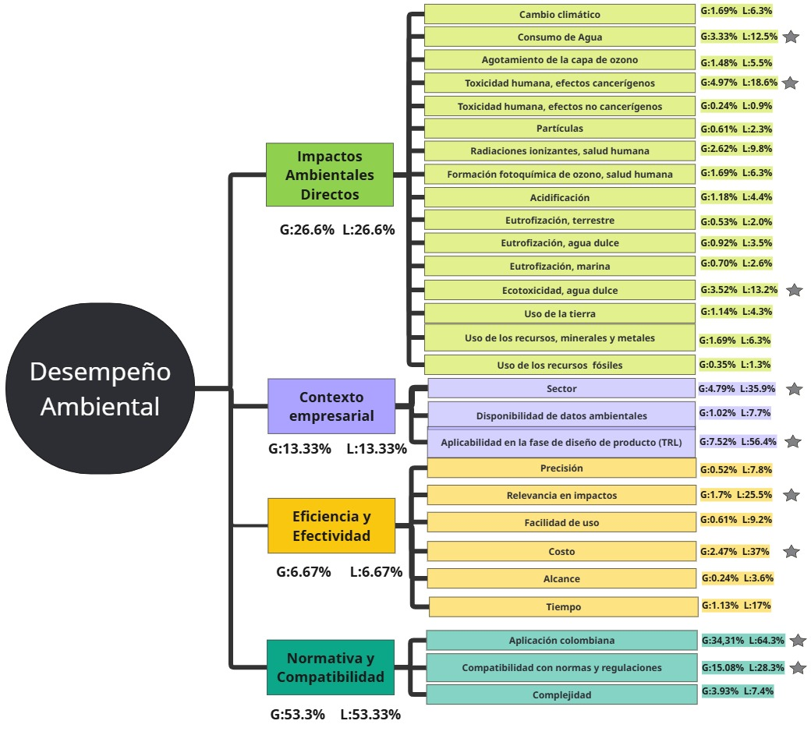
1. Normativa y Compatibilidad (Peso global: 53.3%, local: 53.33%) Este es, con diferencia, el criterio más relevante dentro del modelo, representando más de la mitad del peso total. Refleja la importancia de asegurar que el desempeño ambiental se alinee con las regulaciones locales y normativas generales. Subcriterios clave dentro de "Normativa y Compatibilidad": • Aplicación colombiana (G: 34.31%, L: 64.3%): Es el subcriterio más importante dentro de esta categoría, evidenciando una fuerte orientación hacia la aplicabilidad nacional del método. • Compatibilidad con normas y regulaciones (G: 15.08%, L: 28.3%): Destaca la necesidad de que el método se alinee con marcos regulatorios amplios. • Complejidad (G: 3.93%, L: 7.4%): Aunque menos relevante, se considera la facilidad de implementación normativa. 2. Impactos Ambientales Directos (G: 26.6%, L: 26.6%) Es el segundo criterio en importancia. A pesar de su peso inferior al normativo, los impactos ambientales directos siguen siendo un pilar clave en la evaluación. Subcriterios clave: • Consumo de agua (G: 3.33%, L: 12.5%): Es el subcriterio más relevante en esta categoría, dada la importancia del recurso hídrico. • Toxicidad humana, efectos cancerígenos (G: 4.97%, L: 11.3%): Representa un riesgo crítico para la salud humana y por ende se valora con alto peso. • Radiaciones ionizantes, salud humana (G: 2.62%, L: 8.9%): También se destaca por su impacto en la salud. • Ecotoxicidad, agua dulce (G: 3.52%, L: 6.3%) y Cambio climático (G: 1.69%, L: 6.3%): Aunque con valores más bajos, siguen siendo relevantes. 3. Contexto Empresarial (G: 13.33%, L: 13.33%) Este criterio ocupa el tercer lugar en prioridad, resaltando el papel del entorno empresarial en la implementación de métodos de desempeño ambiental. Subcriterios clave: • Aplicabilidad en la fase de diseño de producto (TRL) (G: 7.52%, L: 56.4%): Es el factor dominante en esta categoría, destacando la importancia del enfoque desde etapas tempranas. • Sector (G: 4.79%, L:

Asignación de preferencias B)
Inicio

 |  | Asignación de preferencias
 |  | En el análisis del Proceso Analítico Jerárquico (AHP), la asignación de pesos a los criterios es una etapa crucial que determina la importancia relativa de cada criterio en la toma de decisiones. Este proceso implica la comparación de los criterios en pares para evaluar su prioridad y relevancia en el contexto específico del proyecto. La asignación de pesos permite cuantificar la influencia de cada criterio, facilitando una evaluación más objetiva y estructurada de las alternativas disponibles, y asegurando que las decisiones se alineen con los objetivos estratégicos y de sostenibilidad de la organización.

 |  | Matrices de comparaciones pareadas
 |  | 1 | Se establecen preferencias por pares de criterios (Escala fundamental de Saaty)
 |  | 2 | Hay una condición de reciprocidad, se cumple que en la matriz A, aij =1/ aji
 |  | 3 | Los elementos que se comparan son del mismo orden, nivel o jerarquía

 | 1 | Para empezar, se debe tener en cuenta la escala fundamental de Saaty (de 1 a 9) se usa para establecer las preferencias en la matriz de comparaciones pareadas
 |  | Escala fundamental de Saaty
 |  | Nivel de importancia |  |  |  | Definición |  |  |  |  |  | Explicación
 |  | 1 |  |  |  | Igual importancia |  |  |  |  |  | Dos elementos contribuyen igualmente al objetivo
 |  | 3 |  |  |  | Importancia moderada |  |  |  |  |  | La experiencia y el juicio favorecen ligeramente un elemento sobre otro
 |  | 5 |  |  |  | Fuerte importancia |  |  |  |  |  | La experiencia y el juicio favorecen fuertemente un elemento sobre otro.
 |  | 7 |  |  |  | Importancia muy fuerte o demostrada |  |  |  |  |  | Un elemento se favorece muy fuertemente sobre otro; su dominio es demostrado en la práctica.
 |  | 9 |  |  |  | Importancia extrema |  |  |  |  |  | La evidencia que favorece un elemento sobre otro es del orden de afirmación más alto posible.
 |  | 2,4,6,8 |  |  |  | Valores intermedios |  |  |  |  |  | En casos necesarios.

 |  | Importante
 |  | *El elemento de la fila tiene dominancia sobre el elemento de la columna
 |  | *Las comparaciones se hacen criterio a criterio
Criterios
del mismo orden y/o jerarquía
C3 tiene importancia moderada (3 - Escala fundamental de Saaty) sobre C1
Condición de reciprocidad, se cumple que en la matriz A, aij =1/aji
 |  | Ejemplo:

 |  | Matriz de comparaciones pareadas expresada en decimales
 |  | C1 | C2 | C3 | C4
 | Macro Criterios | Impactos ambientales | Contexto empresarial | Eficiencia y efectividad | Normativa y compatibilidad | Normalizada |  |  |  | Vector de ponderación Pesos
C1 | Impactos ambientales | 1.00 | 0.25 | 3.00 | 0.50 | 0.14 | 0.13 | 0.30 | 0.10 | 16.76% |  | C1 =0,17 | Impactos ambientales
C2 | Contexto empresarial | 4.00 | 1.00 | 3.00 | 3.00 | 0.55 | 0.52 | 0.30 | 0.62 | 49.70% |  | C2 =0,50 | Contexto empresarial
C3 | Eficiencia y efectividad | 0.33 | 0.33 | 1.00 | 0.33 | 0.05 | 0.17 | 0.10 | 0.07 | 9.71% |  | C3 =0,10 | Eficiencia y efectividad
C4 | Normativa y compatibilidad | 2.00 | 0.33 | 3.00 | 1.00 | 0.27 | 0.17 | 0.30 | 0.21 | 23.84% |  | C4 =0,24 | Normativa y compatibilidad
 |  | 7.33 | 1.92 | 10.00 | 4.83 | 1 | 1 | 1 | 1
[A]
[B]
 |  |  |  |  |  | Matriz de comparaciones pareadas normalizada

 |  | Estimación de la razón de consistencia
 | * | Permite verificar la consistencia de los juicios.
 | * | Considere el caso en que: El criterio A es el doble de importante que B y el criterio B es el doble de importante que el C. Se requiere entonces una consistencia cardinal perfecta de que el criterio A se juzgue 4 veces más importante que C.
 | * | La razón de consistencia CR mide la magnitud de la diferencia entre la consistencia de los juicios con una consistencia perfecta.
 | * | Valores iguales o menores al 10% indican una consistencia razonable en las comparaciones pareadas

 |  | Para cada tabla de comparaciones se desarrollan los siguientes pasos:
 | 1 | Multiplicar cada matriz de comparaciones [A] por el vector principal de ponderaciones [B] para obtener un nuevo vector [C]
 | 2 | Se divide cada elemento de [C] por su correspondiente elemento en [B] Lo que da [D]
 | 3 | λmax = Promedio de los elementos de [D] (autovalor máximo)
 | 4 | Cálculo de IC

 |  | Vector [A]*[B] |  | Vector λ
 |  | 0.70224632002 |  | 4.1909722222 |  |  | Promedio [D]
 |  | 2.1736200082 |  | 4.3737375815 |  | λmax = | 4.2468 |  | CI (indice de consistencia)
 |  | 0.3980555177 |  | 4.10014507 |  |  |  |  |  |  |  | 0.082
 |  | 1.0304143383 |  | 4.3224939609
[D]
[C]

 |  |  |  |  |  |  |  |  | RI (Consistencia aleatoria)
 | 5 | Cálculo de IA |  |  |  |  |  |  |  |  |  | 0.99
La matriz de criterios es:

 |  |  |  |  |  |  |  |  | Relación de concistencia
 | 6 | Calcular CR |  |  |  |  |  |  |  |  |  | 0.083110171263 | Concistente

 |  | Matriz de comparaciones pareadas "Impactos ambientales director"

 | Impactos ambientales directos | Cambio climático | Consumo de Agua | Agotamiento de la capa de ozono | Toxicidad humana, efectos cancerígenos | Toxicidad humana, efectos no cancerígenos | Partículas | Radiaciones ionizantes, salud humana | Formación fotoquímica de ozono, salud humana | Acidificación | Eutrofización, terrestre | Eutrofización, agua dulce | Eutrofización, marina | Ecotoxicidad, agua dulce | Uso de la tierra | Uso de los recursos, minerales y metales | Uso de los recursos fósiles
 | Cambio climático | 1.00 | 0.25 | 2.00 | 0.20 | 7.00 | 3.00 | 0.50 | 0.50 | 3.00 | 2.00 | 4.00 | 2.00 | 0.50 | 3.00 | 2.00 | 4.00
 | Consumo de agua | 4.00 | 1.00 | 4.00 | 0.33 | 8.00 | 4.00 | 2.00 | 2.00 | 3.00 | 5.00 | 2.00 | 3.00 | 2.00 | 5.00 | 4.00 | 9.00
 | Agotamiento de la capa de ozono | 0.50 | 0.25 | 1.00 | 0.20 | 6.00 | 2.00 | 0.25 | 0.50 | 3.00 | 4.00 | 4.00 | 3.00 | 0.50 | 3.00 | 0.50 | 4.00
 | Toxicidad humana, efectos cancerígenos | 5.00 | 3.00 | 5.00 | 1.00 | 9.00 | 4.00 | 2.00 | 3.00 | 5.00 | 8.00 | 4.00 | 6.00 | 3.00 | 6.00 | 6.00 | 9.00
 | Toxicidad humana, efectos no cancerígenos | 0.14 | 0.13 | 0.17 | 0.11 | 1.00 | 0.33 | 0.13 | 0.14 | 0.25 | 0.25 | 0.20 | 0.25 | 0.14 | 0.17 | 0.17 | 0.33
 | Partículas | 0.33 | 0.25 | 0.50 | 0.25 | 3.00 | 1.00 | 0.13 | 0.50 | 0.33 | 0.50 | 0.33 | 0.50 | 0.25 | 0.50 | 0.33 | 4.00
 | Radiaciones ionizantes, salud humana | 2.00 | 0.50 | 4.00 | 0.50 | 8.00 | 8.00 | 1.00 | 3.00 | 2.00 | 4.00 | 4.00 | 3.00 | 0.50 | 2.00 | 2.00 | 7.00
 | Formación fotoquímica de ozono, salud humana | 2.00 | 0.50 | 2.00 | 0.33 | 7.00 | 2.00 | 0.33 | 1.00 | 2.00 | 4.00 | 2.00 | 2.00 | 0.14 | 2.00 | 2.00 | 6.00
 | Acidificación | 0.33 | 0.33 | 0.33 | 0.20 | 4.00 | 3.00 | 0.50 | 0.50 | 1.00 | 3.00 | 3.00 | 4.00 | 0.50 | 0.50 | 0.50 | 4.00
 | Eutrofización, terrestre | 0.50 | 0.20 | 0.25 | 0.13 | 4.00 | 2.00 | 0.25 | 0.25 | 0.33 | 1.00 | 0.50 | 0.33 | 0.14 | 0.25 | 0.13 | 2.00
 | Eutrofización, agua dulce | 0.25 | 0.50 | 0.25 | 0.25 | 5.00 | 3.00 | 0.25 | 0.50 | 0.33 | 2.00 | 1.00 | 3.00 | 0.20 | 0.33 | 0.33 | 4.00
 | Eutrofización, marina | 0.50 | 0.33 | 0.33 | 0.17 | 4.00 | 2.00 | 0.33 | 0.50 | 0.25 | 3.00 | 0.33 | 1.00 | 0.17 | 0.33 | 0.25 | 2.00
 | Ecotoxicidad, agua dulce | 2.00 | 2.00 | 2.00 | 0.33 | 7.00 | 4.00 | 2.00 | 7.00 | 2.00 | 7.00 | 5.00 | 6.00 | 1.00 | 5.00 | 3.00 | 6.00
 | Uso de la tierra | 0.33 | 0.20 | 0.33 | 0.17 | 6.00 | 2.00 | 0.50 | 0.50 | 2.00 | 4.00 | 3.00 | 3.00 | 0.20 | 1.00 | 0.33 | 3.00
 | Uso de los recursos, minerales y metales | 0.50 | 0.25 | 2.00 | 0.17 | 6.00 | 3.00 | 0.50 | 0.50 | 2.00 | 8.00 | 3.00 | 4.00 | 0.33 | 3.00 | 1.00 | 5.00
 | Uso de los recursos fósiles | 0.25 | 0.11 | 0.25 | 0.11 | 3.00 | 0.25 | 0.14 | 0.17 | 0.25 | 0.50 | 0.25 | 0.50 | 0.17 | 0.33 | 0.20 | 1.00
 |  | 19.64 | 9.80 | 24.42 | 4.45 | 88.00 | 43.58 | 10.81 | 20.56 | 26.75 | 56.25 | 36.62 | 41.58 | 9.75 | 32.42 | 22.74 | 70.33

[A]

 |  | Normalizada |  |  |  |  |  |  |  |  |  |  |  |  |  |  |  | Vector de ponderación Pesos
 | Cambio climático | 0.05 | 0.03 | 0.08 | 0.04 | 0.08 | 0.07 | 0.05 | 0.02 | 0.11 | 0.04 | 0.11 | 0.05 | 0.05 | 0.09 | 0.09 | 0.06 | 6.35%
 | Consumo de agua | 0.20 | 0.10 | 0.16 | 0.07 | 0.09 | 0.09 | 0.19 | 0.10 | 0.11 | 0.09 | 0.05 | 0.07 | 0.21 | 0.15 | 0.18 | 0.13 | 12.50%
 | Agotamiento de la capa de ozono | 0.03 | 0.03 | 0.04 | 0.04 | 0.07 | 0.05 | 0.02 | 0.02 | 0.11 | 0.07 | 0.11 | 0.07 | 0.05 | 0.09 | 0.02 | 0.06 | 5.54%
 | Toxicidad humana, efectos cancerígenos | 0.25 | 0.31 | 0.20 | 0.22 | 0.10 | 0.09 | 0.19 | 0.15 | 0.19 | 0.14 | 0.11 | 0.14 | 0.31 | 0.19 | 0.26 | 0.13 | 18.64%
 | Toxicidad humana, efectos no cancerígenos | 0.01 | 0.01 | 0.01 | 0.02 | 0.01 | 0.01 | 0.01 | 0.01 | 0.01 | 0.00 | 0.01 | 0.01 | 0.01 | 0.01 | 0.01 | 0.00 | 0.92%
 | Partículas | 0.02 | 0.03 | 0.02 | 0.06 | 0.03 | 0.02 | 0.01 | 0.02 | 0.01 | 0.01 | 0.01 | 0.01 | 0.03 | 0.02 | 0.01 | 0.06 | 2.29%
 | Radiaciones ionizantes, salud humana | 0.10 | 0.05 | 0.16 | 0.11 | 0.09 | 0.18 | 0.09 | 0.15 | 0.07 | 0.07 | 0.11 | 0.07 | 0.05 | 0.06 | 0.09 | 0.10 | 9.81%
 | Formación fotoquímica de ozono, salud humana | 0.10 | 0.05 | 0.08 | 0.07 | 0.08 | 0.05 | 0.03 | 0.05 | 0.07 | 0.07 | 0.05 | 0.05 | 0.01 | 0.06 | 0.09 | 0.09 | 6.33%
 | Acidificación | 0.02 | 0.03 | 0.01 | 0.04 | 0.05 | 0.07 | 0.05 | 0.02 | 0.04 | 0.05 | 0.08 | 0.10 | 0.05 | 0.02 | 0.02 | 0.06 | 4.43%
 | Eutrofización, terrestre | 0.03 | 0.02 | 0.01 | 0.03 | 0.05 | 0.05 | 0.02 | 0.01 | 0.01 | 0.02 | 0.01 | 0.01 | 0.01 | 0.01 | 0.01 | 0.03 | 1.99%
 | Eutrofización, agua dulce | 0.01 | 0.05 | 0.01 | 0.06 | 0.06 | 0.07 | 0.02 | 0.02 | 0.01 | 0.04 | 0.03 | 0.07 | 0.02 | 0.01 | 0.01 | 0.06 | 3.46%
 | Eutrofización, marina | 0.03 | 0.03 | 0.01 | 0.04 | 0.05 | 0.05 | 0.03 | 0.02 | 0.01 | 0.05 | 0.01 | 0.02 | 0.02 | 0.01 | 0.01 | 0.03 | 2.62%
 | Ecotoxicidad, agua dulce | 0.10 | 0.20 | 0.08 | 0.07 | 0.08 | 0.09 | 0.19 | 0.34 | 0.07 | 0.12 | 0.14 | 0.14 | 0.10 | 0.15 | 0.13 | 0.09 | 13.21%
 | Uso de la tierra | 0.02 | 0.02 | 0.01 | 0.04 | 0.07 | 0.05 | 0.05 | 0.02 | 0.07 | 0.07 | 0.08 | 0.07 | 0.02 | 0.03 | 0.01 | 0.04 | 4.26%
 | Uso de los recursos, minerales y metales | 0.03 | 0.03 | 0.08 | 0.04 | 0.07 | 0.07 | 0.05 | 0.02 | 0.07 | 0.14 | 0.08 | 0.10 | 0.03 | 0.09 | 0.04 | 0.07 | 6.34%
 | Uso de los recursos fósiles | 0.01 | 0.01 | 0.01 | 0.02 | 0.03 | 0.01 | 0.01 | 0.01 | 0.01 | 0.01 | 0.01 | 0.01 | 0.02 | 0.01 | 0.01 | 0.01 | 1.30%
 |  | 1.00 | 1.00 | 1.00 | 1.00 | 1.00 | 1.00 | 1.00 | 1.00 | 1.00 | 1.00 | 1.00 | 1.00 | 1.00 | 1.00 | 1.00 | 1.00
[B]
La matriz de impactos ambientales directos es:
 |  | Vector [A]*[B] |  | Vector λ
 |  | 1.1926555677 |  | 18.782734408
 |  | 2.3788396888 |  | 19.025626232
 |  | 1.0198877733 |  | 18.42286234 |  |  |  |  | CI (indice de concistencia)
 |  | 3.5423359616 |  | 19.002650431 |  |  |  |  |  |  |  | 0.139
 |  | 0.16316106778 |  | 17.820666975 |  |  |  |  | RI (Concistencia aleatoria)
 |  | 0.39786808496 |  | 17.337774116 |  |  |  |  |  |  |  | 1.733
 |  | 1.8034365767 |  | 18.382408654 |  |  | Promedio [D] |  | Relación de concistencia
 |  | 1.1672548967 |  | 18.440024737 |  | λmax = | 18.0802 |  |  |  |  | 0.080 | Concistente
 |  | 0.78856610022 |  | 17.798355461
 |  | 0.34094836762 |  | 17.098278887
 |  | 0.5912982238 |  | 17.105236402
 |  | 0.45654177967 |  | 17.403172801
 |  | 2.5169661628 |  | 19.052981795
 |  | 0.75716566993 |  | 17.769127793
 |  | 1.1663220755 |  | 18.387931371
 |  | 0.22679588649 |  | 17.452677587

[C]
[D]

 |  | Matriz de comparaciones pareadas "Contexto empresarial"
 | Contexto empresarial | Sector | Disponibilidad de datos ambientales | Aplicabilidad en la fase de diseño de producto (TRL) | Normalizada |  |  | Vector de ponderación |  |  | Vector [A]*[B] |  | Vector λ
 | Sector | 1 | 6 | 0.5 | 0.31578947368 | 0.46153846154 | 0.3 | 35.91% | 17.85% |  | 1.1004048583 |  | 3.0642615558 |  |  | Promedio [D]
 | Disponibilidad de datos ambientales | 0.16666666667 | 1 | 0.16666666667 | 0.052631578947 | 0.076923076923 | 0.1 | 7.65% | 3.80% |  | 0.23043184885 |  | 3.0114638448 |  | λmax = | 3.0539
 | Aplicabilidad en la fase de diseño de producto (TRL) | 2 | 6 | 1 | 0.63157894737 | 0.46153846154 | 0.6 | 56.44% | 28.05% |  | 1.7417004049 |  | 3.0860832138
 |  | 3.1666666667 | 13 | 1.6666666667 | 1 | 1 | 1
[A]
[B]
[D]
[C]

La matriz de contexto empresarial
es:
 |  |  |  | CI (indice de concistencia)
 |  |  |  |  |  |  | 0.027
 |  |  |  | RI (Concistencia aleatoria)
 |  |  |  |  |  |  | 0.660
 |  |  |  | Relación de concistencia
 |  |  |  |  |  |  | 0.041 | Concistente

 |  | Matriz de comparaciones pareadas "Eficiencia y efectividad"
 | Eficiencia y efectividad | Precisión | Relevancia en impactos | Facilidad de uso | Costo | Alcance | Tiempo | Normalizada |  |  |  |  |  | Vector ponderación /pesos |  | Vector [A]*[B] | Vector λ
 | Precisión | 1.00 | 0.25 | 0.33 | 0.20 | 5.00 | 0.33 | 0.06 | 0.06 | 0.02 | 0.08 | 0.19 | 0.05 | 7.82% | 0.8% | 0.48137655874 | 6.1554217367
 | Relevancia en impactos | 4.00 | 1.00 | 4.00 | 0.50 | 7.00 | 2.00 | 0.25 | 0.24 | 0.27 | 0.21 | 0.27 | 0.29 | 25.52% | 2.5% | 1.7078812416 | 6.6920309522
 | Facilidad de uso | 3.00 | 0.25 | 1.00 | 0.20 | 3.00 | 0.25 | 0.19 | 0.06 | 0.07 | 0.08 | 0.12 | 0.04 | 9.15% | 0.9% | 0.61330213288 | 6.7025706435
 | Costo | 5.00 | 2.00 | 5.00 | 1.00 | 6.00 | 3.00 | 0.31 | 0.48 | 0.34 | 0.42 | 0.23 | 0.44 | 36.98% | 3.6% | 2.451634724 | 6.62971309
 | Alcance | 0.20 | 0.14 | 0.33 | 0.17 | 1.00 | 0.25 | 0.01 | 0.03 | 0.02 | 0.07 | 0.04 | 0.04 | 3.57% | 0.3% | 0.22231060268 | 6.2316371996
 | Tiempo | 3.00 | 0.50 | 4.00 | 0.33 | 4.00 | 1.00 | 0.19 | 0.12 | 0.27 | 0.14 | 0.15 | 0.15 | 16.96% | 1.6% | 1.163802842 | 6.8615149421
 |  | 16.20 | 4.14 | 14.67 | 2.40 | 26.00 | 6.83 | 1.00 | 1.00 | 1.00 | 1.00 | 1.00 | 1.00
[B]
[C]
[D]
[A]

La matriz de eficiencia y efectividad
es:
 |  |  |  |  |  |  | CI (indice de concistencia)
 |  |  |  | Promedio [D] |  |  |  |  |  | 0.109
 |  |  | λmax = | 6.5455 |  |  | RI (Concistencia aleatoria)
 |  |  |  |  |  |  |  |  |  | 1.320
 |  |  |  |  |  |  | Relación de concistencia
 |  |  |  |  |  |  |  |  |  | 0.083 | Concistente

 |  | Matriz de comparaciones pareadas "Normatividad y compatibilidad"
 |  | Normatividad y compatibilidad | Aplicación colombiana | Compatibilidad con normas y regulaciones | Complejidad | Normalizada |  |  | Vector ponderado |  |  | Vector [A]*[B] |  | Vector λ
 |  | Aplicación colombiana | 1.00 | 3.00 | 7.00 | 0.68 | 0.71 | 0.54 | 64.3% | 15.34% |  | 2.0083106857 |  | 3.1214569942 |  |  | Promedio [D]
 |  | Compatibilidad con normas y regulaciones | 0.33 | 1.00 | 5.00 | 0.23 | 0.24 | 0.38 | 28.3% | 6.74% |  | 0.86616251132 |  | 3.0623868542 |  | λmax = | 3.0655
 |  | Complejidad | 0.14 | 0.20 | 1.00 | 0.10 | 0.05 | 0.08 | 7.4% | 1.76% |  | 0.22225260658 |  | 3.012691633
 |  |  | 1.48 | 4.20 | 13.00 | 1.00 | 1.00 | 1.00
[B]
[C]
[D]
[A]

La matriz de Normatividad y compativilidad
es:
 |  |  |  | CI (indice de concistencia)
 |  |  |  |  |  |  | 0.033
 |  |  |  | RI (Concistencia aleatoria)
 |  |  |  |  |  |  | 0.660
 |  |  |  | Relación de concistencia
 |  |  |  |  |  |  | 0.050 | Concistente

 |  | PESOS GLOBALES

 |  | Para cada criterio i de último nivel su peso global wi corresponde a la multiplicación de todos los pesos que le preceden en los niveles superiores.
 |  | Es decir, el peso del subcriterio "Consumos de Agua" es su peso local multiplicado por el peso de su nodo padre "Impactos ambientales".

 |  | A continuación se pone el vector de pesos globales y locales de los subcriterios:
 |  |  | G | L
 | Impactos Ambientales Directos | Cambio climático | 1.06% | 6.3%
 |  | Uso del Agua | 2.10% | 12.5%
 |  | Agotamiento de la capa de ozono | 0.93% | 5.5%
 |  | Toxicidad humana, efectos cancerígenos | 3.12% | 18.6%
 |  | Toxicidad humana, efectos no cancerígenos | 0.15% | 0.9%
 |  | Partículas | 0.38% | 2.3%
 |  | Radiaciones ionizantes, salud humana | 1.64% | 9.8%
 |  | Formación fotoquímica de ozono, salud humana | 1.06% | 6.3%
 |  | Acidificación | 0.74% | 4.4%
 |  | Eutrofización, terrestre | 0.33% | 2.0%
 |  | Eutrofización, agua dulce | 0.58% | 3.5%
 |  | Eutrofización, marina | 0.44% | 2.6%
 |  | Ecotoxicidad, agua dulce | 2.21% | 13.2%
 |  | Uso de la tierra | 0.71% | 4.3%
 |  | Uso de los recursos, minerales y metales | 1.06% | 6.3%
 |  | Uso de los recursos fósiles | 0.22% | 1.3%
 | Contexto Empresarial | Sector | 17.85% | 35.9%
 |  | Disponibilidad de datos ambientales | 3.80% | 7.7%
 |  | Aplicabilidad en la fase de diseño de producto (TRL) | 28.05% | 56.4%
 | Eficiencia y Efectividad | Precisión | 0.76% | 7.8%
 |  | Relevancia en impactos | 2.48% | 25.5%
 |  | Facilidad de uso | 0.89% | 9.2%
 |  | Costo | 3.59% | 37.0%
 |  | Alcance | 0.35% | 3.6%
 |  | Tiempo | 1.65% | 17.0%
 | Normativa y Compatibilidad | Aplicación colombiana | 15.34% | 64.3%
 |  | Compatibilidad con normas y regulaciones | 6.74% | 28.3%
 |  | Complejidad | 1.76% | 7.4%

Resultado B)
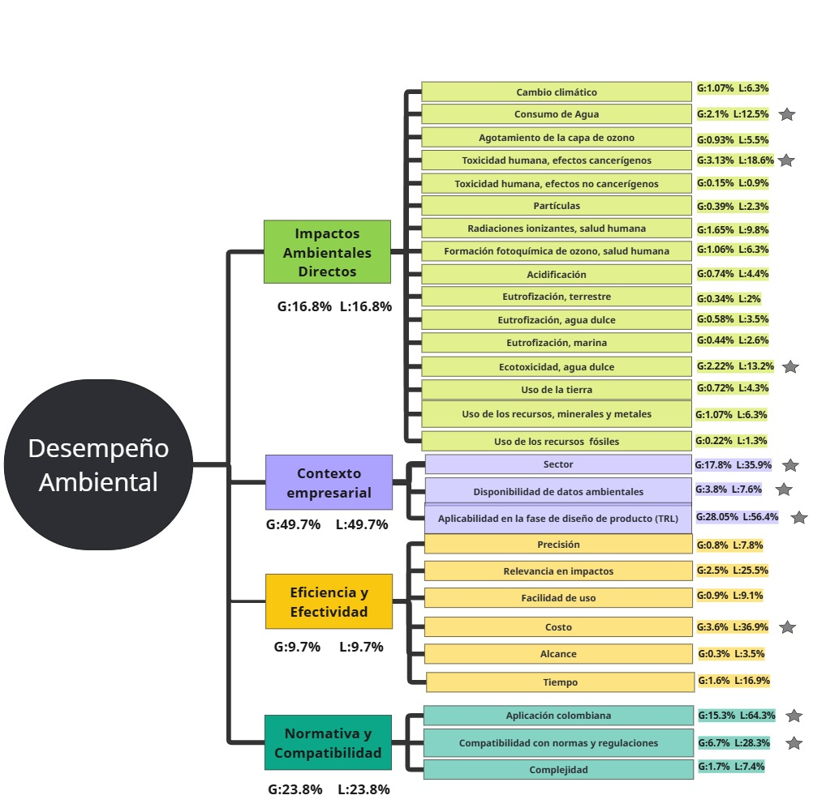
1. Contexto Empresarial (Peso global: 49.7%, local: 49.7%) Este es, con diferencia, el criterio más relevante dentro del modelo, representando casi la mitad del peso total. Subcriterios clave dentro de "Contexto Empresarial": • Aplicabilidad en la fase de diseño de producto (TRL) (G: 28.05%, L: 56.4%): La capacidad de aplicar el método de desempeño ambiental en fases tempranas del ciclo de vida del producto (Technology Readiness Level - TRL) se considera el factor más crítico. RUTA • Sector (G: 17.8%, L: 35.9%): Evalúa la adecuación del método al sector empresarial correspondiente. • Disponibilidad de datos ambientales (G: 3.8%, L: 7.6%): Aunque relevante, tiene menor peso que los anteriores. ________________________________________ 2. Normativa y Compatibilidad (G: 23.8%, L: 23.8%) Es el segundo criterio en importancia, lo que refleja la necesidad de que cualquier método o acción esté alineado con normas y regulaciones. Subcriterios clave: • Aplicación colombiana (G: 15.3%, L: 64.3%): Este es el subcriterio más importante dentro de esta categoría, lo que muestra un enfoque territorial claro. • Compatibilidad con normas y regulaciones (G: 6.7%, L: 28.3%): Considera la alineación con estándares normativos generales. • Complejidad (G: 1.7%, L: 7.4%): Evalúa la dificultad de implementar el método desde el punto de vista regulatorio. ________________________________________ 3. Impactos Ambientales Directos (G: 16.8%, L: 16.8%) Este criterio es el tercero en relevancia. Si bien los impactos ambientales directos son importantes, su peso es menor en comparación con los contextuales y normativos. Subcriterios clave: • Toxicidad humana, efectos cancerígenos (G: 3.13%, L: 18.6%) • Ecotoxicidad en agua dulce (G: 2.22%, L: 13.2%) • Consumo de agua (G: 2.1%, L: 12.5%) • Cambio climático (G: 1.07%, L: 6.3%): Tiene un peso comparativamente bajo, lo cual puede discutirse en el análisis. ________________________________________ 4. Eficiencia y Efectividad (G: 9.7%, L: 9.7%) Es el c

